Estudo
Equipamento: Bomba centrifuga de baixa rotação e motor elétrico |  |  |  | Tensão ao contato AGMA |  |  |  | Tensão à flexão AGMA
Magnitude | Simb. | Valor | Und. | Magnitude | Simb. | Valor | Und. | Magnitude | Simb. | Valor | Und.
Diâmetro do furo do cubo | Ф | 20 | mm | Módulo de elasticidade | EP | 206000 | MPa | Insira altura do dente | ht | 6.75 | mm
Potência de projeto | P | 7527 | W | Proporção de Poisson | vP | 0.29 |  | Insira altura da borda | tR | 7.1 | mm
modulo | m | 3 |  | Módulo de elasticidade | EG | 206000 | MPa | relação de aturas | mB | 1.0518518519
Rotação de entrada | ωP | 1200 | rpm | Proporção de Poisson | vG | 0.29 |  | Se mB < 1,2 então o fator de espessura de borda | kB | 1.2109056728
Número de dentes pinhão | NP | 16 |  | Calcular coeficiente elástico | ZE | 189.2 |  | Inserir Fator geométrico de flexão - Pinhão | YJ | 0.27
Ângulo de pressão | ϴ | 20 | ° | Insira Fator de sobrecarga | kO | 1.25 |  | Tensão de Flexão AGMA | σF | 227.71016589 | MPa
Relação de transmissão | i | 2.5 |  | Insira: índice de qualidade | Av | 10
Raio de filete | r | 1.05 | mm | Constantes para calcular Fator dinâmico | B | 0.73100443455 |  | Fator de segurança AGMA
Rotação de saída | ωG | 480 | rpm | Constantes para calcular Fator dinâmico | C | 4.6373688999 |  | Magnitude | Simb. | Valor | Und.
Número de dentes coroa | NG | 40 |  | Fator dinâmico | kV | 1.26 |  | Fator de ciclagem de tensão | YN | 0.9248429236
Diâmetro primitivo - Pinhão | DpP | 48 | mm | Insira fator de forma | Y | 0.296 |  | Inserir HB escolhido ver Apêndice 17 | HB | 477
Diâmetro externo do - Pinhão | DeP | 54 | mm | Fator de tamanho | kS | 1.05 |  | Número à flexional permitido RECALCULADO | σFP | 342.541 | MPa
Diâmetro raiz - Pinhão | DrP | 40.5 | mm | Insira formato da face do dente | KHmc | 1 |  | Fator de segurança RECALCULADO | SF | 1.4
Diâmetro base - Pinhão | DbP | 45.1 | mm | Insira ajustes de montagem | KHe | 1
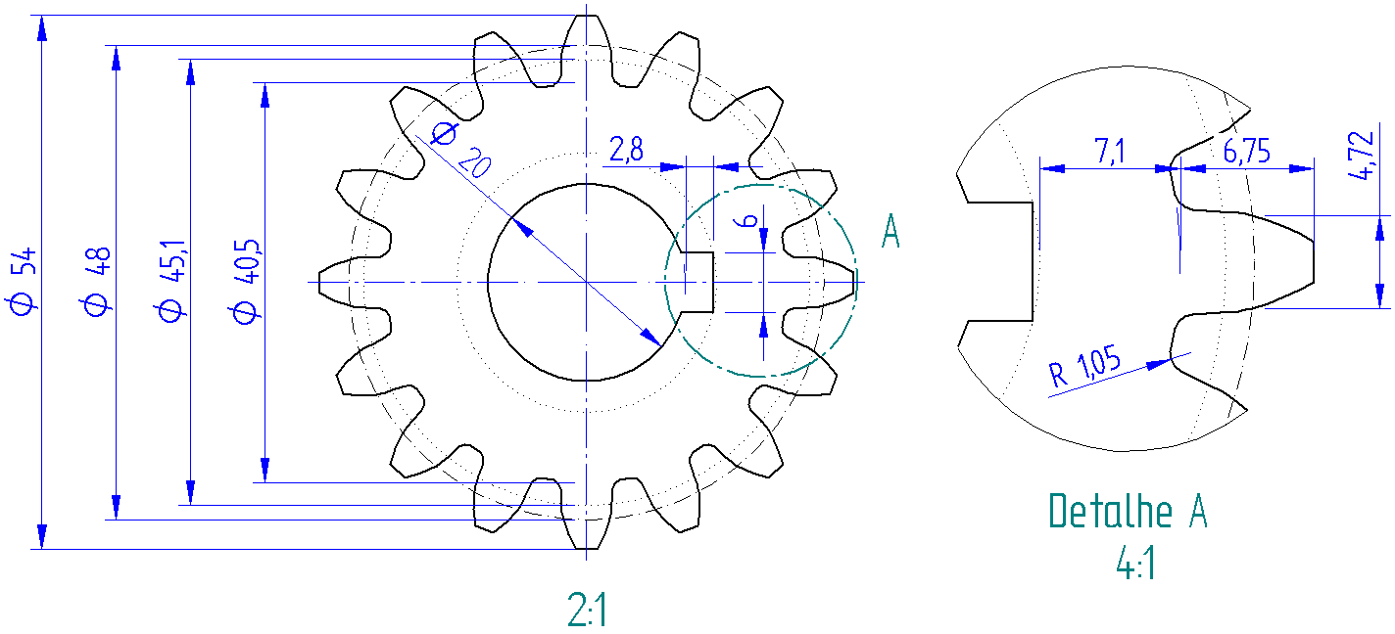
Torque do pinhão | TP | 59.9 | N-m | Insira carga de flexão | Kpm | 1
Diâmetro primitivo Coroa | DpG | 120 | mm | Se 25 < b <= 432 | KHpf | 0.055212
Torque da coroa | TG | 149.74 | N-m | Constantes para fator de alinhamento. Mancais montados na máquina | A | 0.247
Distância de centro | C | 84 | mm |  | B | 0.000657
Velocidade na linha primitiva | V | 3.016 | m/s |  | C | -1.186E-07
Carga tangencial transmitida | Wt | 2495.7 | N | Fator de alinhamento | KHma | 0.27
Carga resultante transmitida | W | 2655.9 | N | Fator de distribuição de carga | kH | 1.33
Carga radial transmitida | Wr | 908.4 | N | Inserir Fator de condição de superficial | ZR | 1
 | Mín. | Nom. | Máx. | Seno de ângulo de pressão 20 | senϴ | 0.34202014333
Largura da face | 18 | 36 | 48 | Cosseno de ângulo de pressão 20 | cosϴ | 0.93969262079
insira largura escolhida | b | 36 | mm | fator de curvatura na linha primitiva | Cc | 0.11478350173
Intervalo recomendado: | 0.5 | <b/DP< | 2 | fator para ajuste da altura específica 1 | C1 | 2.7361611466
Relação de largura da face | b/DP | 0.75 |  | fator para ajuste da altura específica 2 | C2 | 6.8404028665
 |  |  |  | fator para ajuste da altura específica 3 | C3 | 2.9521314341
 |  |  |  | fator para ajuste da altura específica 4 | C4 | 2.212230291
 |  |  |  | fator para ajuste da altura específica do LPSTC | Cx | 0.80850065664
 |  |  |  | Calcular Fator geométrico de crateramento | ZI | 0.09280253652
 |  |  |  | Tensão de Contato AGMA | σH | 1106.36 | MPa

 |  |  |  | Fator de segurança AGMA SH
 |  |  |  | Magnitude | Simb. | Valor | Und.
 |  |  |  | Insira vida em horas | L | 30000 | h
 |  |  |  | Insira revolução | ωP | 1200 | rpm
 |  |  |  | Insira número de contatos/revolução | q | 1
 |  |  |  | Número de ciclos de tensão | nL | 2160000000
 |  |  |  | Fator de ciclagem de tensão | ZN | 0.88372268018
 |  |  |  | Fator de razão de dureza Pinhão | ZW | 1
 |  |  |  | Inserir Fator de temperatura | Yθ | 1
 |  |  |  | Inserir Fator de confiabilidade | YZ | 1
 |  |  |  | Inserir Fator de segurança HIPOTESE | SH | 1
 |  |  |  | Número ao contato permitido Preliminar | σHP | 1251.9346678
 |  |  |  | Dureza Brinell grau 1 para Aço Preliminar | HB | 473.84444497
 |  |  |  | Inserir HB escolhido ver Figura 29 | HB | 477
 |  |  |  | Número ao contato permitido Final | σHP | 1258.94 | MPa
 |  |  |  | Fator de segurança RECALCULADO | SH | 1.0

